SEZNAM
REKLAMNÍ MATERIÁL | POČET* | CENA ZA KS vč. DPH | CENA CELKEM vč DPH
Letáky DL | 1000 | - Kč | - Kč
velikost DL (110x220 mm)
barevné 4x4 (oboustranný tisk)
gramáž papíru cca 200
úprava povrchu lesk (nejlépe s možností natisknout firemní razítko bez výrazného rozpíjení)
pokrytí tisku více než 50 %
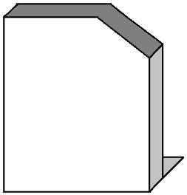
Kartonový stojánek na DL letáky | 50 | - Kč | - Kč
velikost tisku A3 (297×420 mm)
barevné 4x0 (jednostranný tisk)
bude skládáno do tvaru velké SIM karty
vysoká gramáž papíru - karton
úprava povrchu lesk
Krabička na SIM kartu | 100 | - Kč | - Kč
velikost 150x80x10mm
barevné 4x0 (jednostranný tisk)
bude skládáno do tvaru větší SIM karty
gramáž papíru cca 300
úprava povrchu lesk
otevíratelná na kratší straně
Vizitka | 1000 | - Kč | - Kč
standardní velikost 90x50 mm
barevné 4x0 (jednostranný tisk)
gramáž papíru cca 300
bez úpravy povrchu (nejlépe s možností natisknout firemní razítko bez výrazného rozpíjení)
Samolepka na podlahu | 10 | - Kč | - Kč
kruh o průměru 600 mm
barevné 4x0 (jednostranný tisk)
povrchová úprava pro delší výdrž a snadnou údržbu (vytírání apod.)
možnost nalepit na lino, dlažbu apod.
Polep výlohy - samolepky do výlohy | 5 | - Kč | - Kč
velikosti budou na míru -> prosím o orientační cenu za 1 m2
barevné 4x0 (jednostranný tisk)
Reklamní kruh na strop | 10 | - Kč | - Kč
kruh o průměru 600 mm
barevné 4x4 (oboustranný tisk)
PVC deska Forex 2-3mm

* Počet kusů je pouze předpokládaný a záleží na celkové ceně. Uveďte, prosím, případně prosím informaci o různé výši slevy dle množství. Je možná dlouhodobá spolupráce a dotisky vě větším množství. |  | Cena celkem | - Kč

